BẢNG GIÁ DAILY
CTY TNHH MTV TM VÀ DV NGỌC THƠM
Trụ Sở: 12/14/18 Đường 49, KP 7, P.Hiệp Bình, TP.HCM
CN 1: 207/25/3 Phạm Văn Hai ,P. Tân Sơn Nhất, TP.HCM
Mr.Thạch (0902 920 062)
CN 2: C6 khu đấu giá Ngô Thì Nhậm, phường Hà Đông, TP Hà Nội
Mr. Thạch (0386 408 222 - 0766 037 999)
Email: ngocthom.po@gmail.com / dangxuanngoc@ngocthom.com.vn
Tel: 028.629 066 31, Fax :028.629 066 24
Hotline: 0918 42 43 25 / 0909 09 79 25 (Mr. Ngọc)
Website: www.ngocthom.com.vn

BẢNG BÁO GIÁ
Kính gửi: Quý Khách Hàng.
Lời đầu tiên, Công ty TNHH MTV TM và DV Ngọc Thơm xin gửi lời chào trân trọng nhất tới Quý Khách Hàng.
Chúng tôi xin trân trọng gửi tới Quý Khách Hàng Bảng báo giá chi tiết:

STT | Tên Sản Phẩm | Quy Cách | Trọng Lượng | HSD (Kể Từ Ngày Sản Xuất) | Hình Sản Phẩm | Giá (-VAT) | Giá (+VAT) | Giá (-VAT) mới | Giá (+VAT) mới
1 | Chân Giò Heo Muối | Túi | 100g | 90 Ngày | 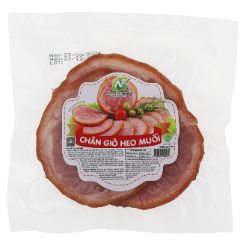 | 24,549 ₫ | 26,513 ₫ | 26,022 ₫ | 28,104 ₫
2 | Chân Giò Heo Muối | Túi | 300g | 90 Ngày | 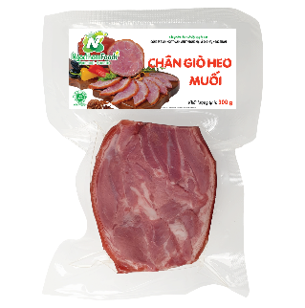 | 73,431 ₫ | 79,305 ₫ | 80,774 ₫ | 87,236 ₫
3 | Chân Giò Heo Muối | Túi | 500g | 90 Ngày | 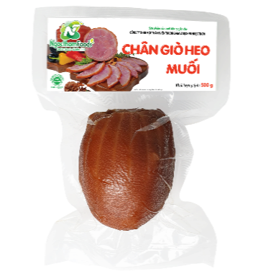 | 119,066 ₫ | 128,591 ₫ | 126,210 ₫ | 136,307 ₫
4 | Chân Giò Heo Vị Tayaki | Túi | 450 g | 90 Ngày | 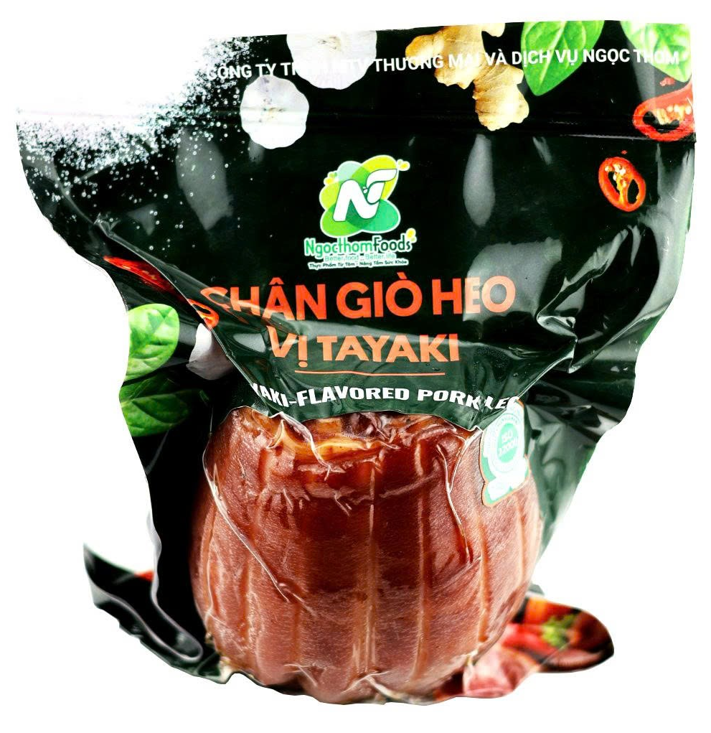 | 106,750 ₫ | 115,290 ₫ | 106,750 ₫ | 115,290 ₫
5 | Tai Heo Muối | Túi | 200g | 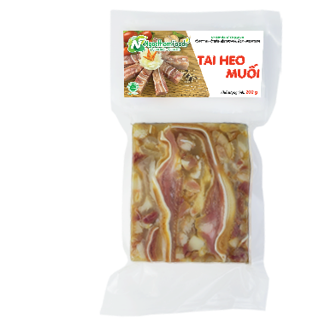 60 Ngày |  | 55,595 ₫ | 60,043 ₫ | 61,555 ₫ | 66,047 ₫
6 | Tai Heo Muối | Túi | 400g | 60 Ngày |  | 107,205 ₫ | 115,781 ₫ | 117,926 ₫ | 127,360 ₫
7 | Gà Muối Hun Cỏ Xạ Hương | Hộp | 500g | 90 Ngày | 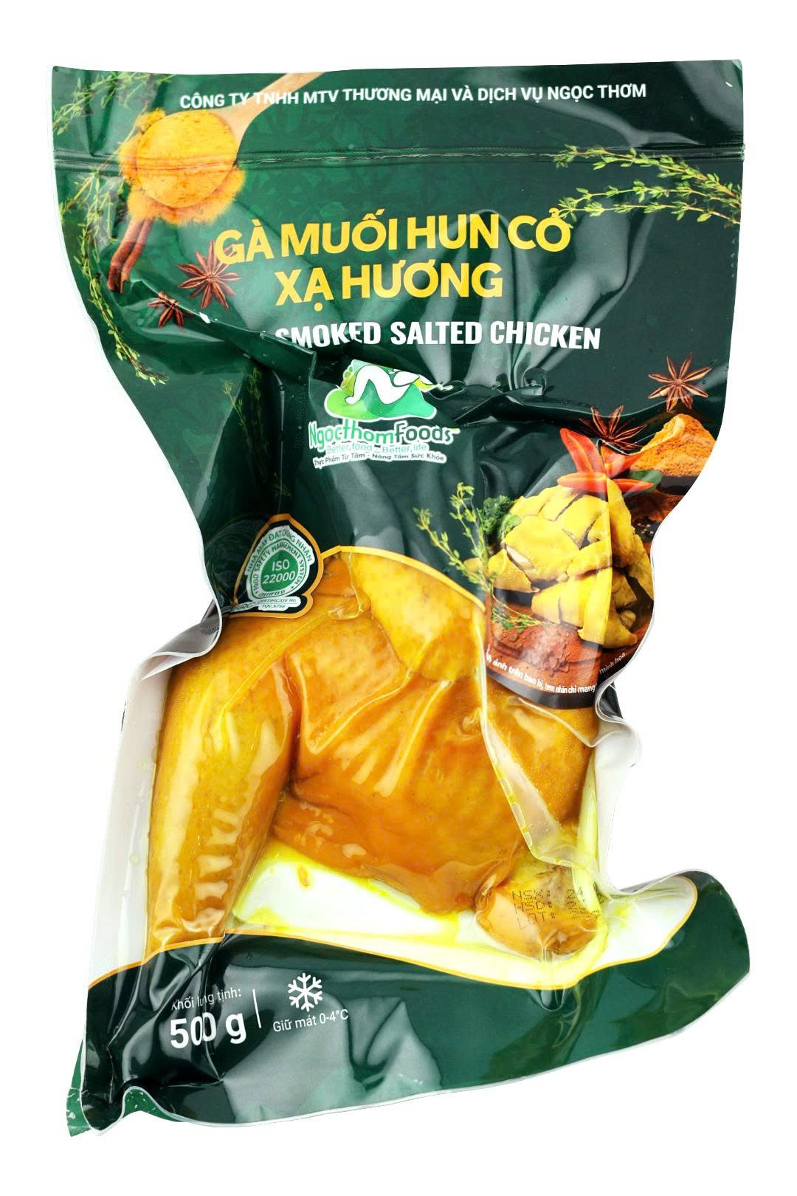 | 116,611 ₫ | 125,940 ₫ |  | 125,940 ₫
8 | Gà Muối | Túi | 500g | 75 Ngày |  | 116,611 ₫ | 125,940 ₫ |  | 125,940 ₫
9 | Gà Muối Hun Khói | Túi | 300g | 60 Ngày |  | 70,000 ₫ | 75,600 ₫ |  | 75,600 ₫
10 | Gà Hấp Xì Dầu | Túi | 500g | 60 ngày | 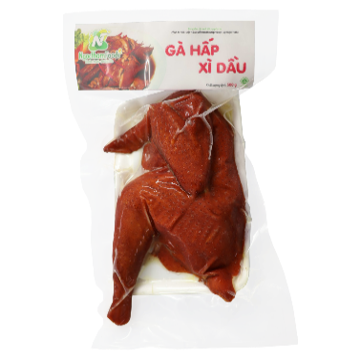 | 111,606 ₫ | 120,534 ₫ |  | 120,534 ₫
11 | Giò Tai Lưỡi Xào | Túi | 250g | 60 Ngày |  | 50,183 ₫ | 54,198 ₫ | 55,201 ₫ | 59,617 ₫
12 | Chả Nướng | Túi | 300g | 60 ngày |  | 70,950 ₫ | 76,626 ₫ | 70,950 ₫ | 76,626 ₫
13 | Chả Cốm | Túi | 300g | 60 ngày |  | 74,250 ₫ | 80,190 ₫ | 74,250 ₫ | 80,190 ₫
14 | Mọc Nấm Hương | Túi | 250g | 60 Ngày |  | 46,000 ₫ | 49,680 ₫ | 46,000 ₫ | 49,680 ₫
15 | Giò Lụa Cây | Túi | 250g | 60 ngày | 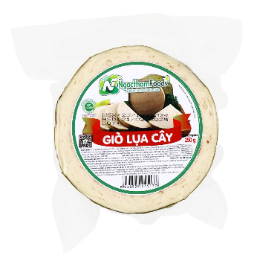 | 49,500 ₫ | 53,460 ₫ | 49,500 ₫ | 53,460 ₫
16 | Giò Lụa Cây | Túi | 150g | 60 ngày | 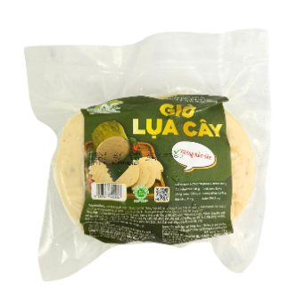 | 29,700 ₫ | 32,076 ₫ | 29,700 ₫ | 32,076 ₫
17 | Giò Sụn Gà | Túi | 250g | 60 Ngày | 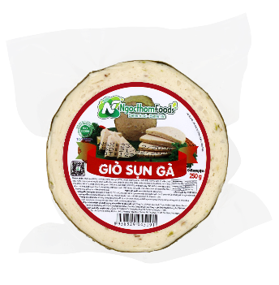 | 50,400 ₫ | 54,432 ₫ | 50,400 ₫ | 54,432 ₫
18 | Giò Sụn Gà | Túi | 250g | 60 Ngày | 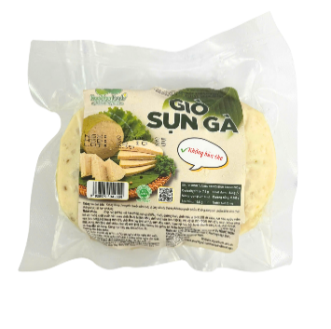 | 30,240 ₫ | 32,659 ₫ | 30,240 ₫ | 32,659 ₫
19 | Chân Gà Sả Tắc | Túi | 150g | 45 Ngày | 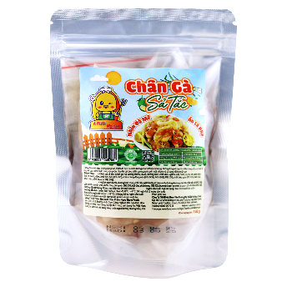 | 22,500 ₫ | 24,300 ₫ | 22,500 ₫ | 24,300 ₫
20 | Chân Gà Sả Tắc | Hộp | 250g | 45 Ngày | 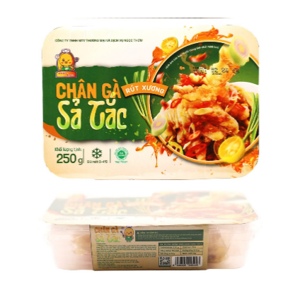 | 37,500 ₫ | 40,500 ₫ | 37,500 ₫ | 40,500 ₫
21 | Chân Gà Sả Tắc | Hộp | 500g | 45 Ngày | 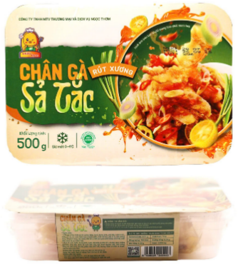 | 72,500 ₫ | 78,300 ₫ | 72,500 ₫ | 78,300 ₫
22 | Tai Heo Sốt Thái | Túi | 150g | 45 Ngày |  | 21,667 ₫ | 23,400 ₫ | 21,667 ₫ | 23,400 ₫
23 | Tai Heo Sốt Thái | Hộp | 250g | 45 Ngày |  | 36,111 ₫ | 39,000 ₫ | 36,111 ₫ | 39,000 ₫
24 | Tai Heo Sốt Thái | Hộp | 500g | 45 Ngày | 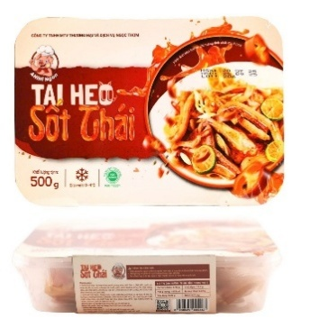 | 70,000 ₫ | 75,600 ₫ | 70,000 ₫ | 75,600 ₫
25 | Chân Gà Thả Thính | Túi | 150g | 90 Ngày | 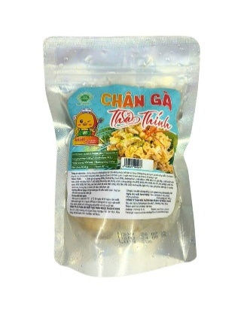 | 42,581 ₫ | 45,987 ₫ | 42,581 ₫ | 45,987 ₫
26 | Chân Gà Thả Thính | Hộp | 250g | 90 Ngày |  | 68,568 ₫ | 74,053 ₫ | 68,568 ₫ | 74,053 ₫
27 | Chân Gà Thả Thính | Hộp | 500g | 90 Ngày | 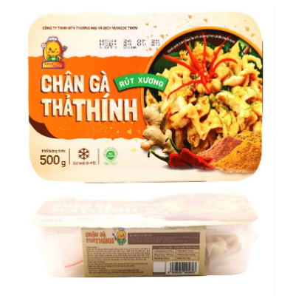 | 130,380 ₫ | 140,810 ₫ | 130,380 ₫ | 140,810 ₫
28 | Chân Gà Sốt Thái | Túi | 150g | 45 Ngày | 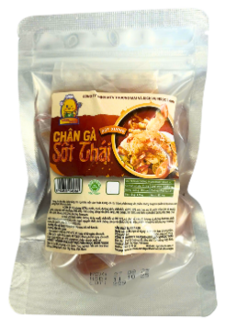 | 25,926 ₫ | 28,000 ₫ | 25,926 ₫ | 28,000 ₫
29 | Chân Gà Sốt Thái | Hộp | 250g | 45 Ngày | 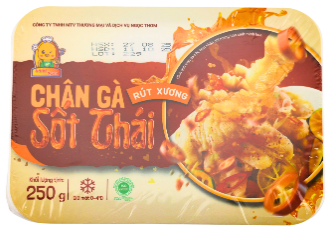 | 41,389 ₫ | 44,700 ₫ | 41,389 ₫ | 44,700 ₫
30 | Chân Gà Sốt Thái | Hộp | 500g | 45 Ngày |  | 71,759 ₫ | 77,500 ₫ | 71,759 ₫ | 77,500 ₫

